ENGAGEMENTS INDIVIDUELS
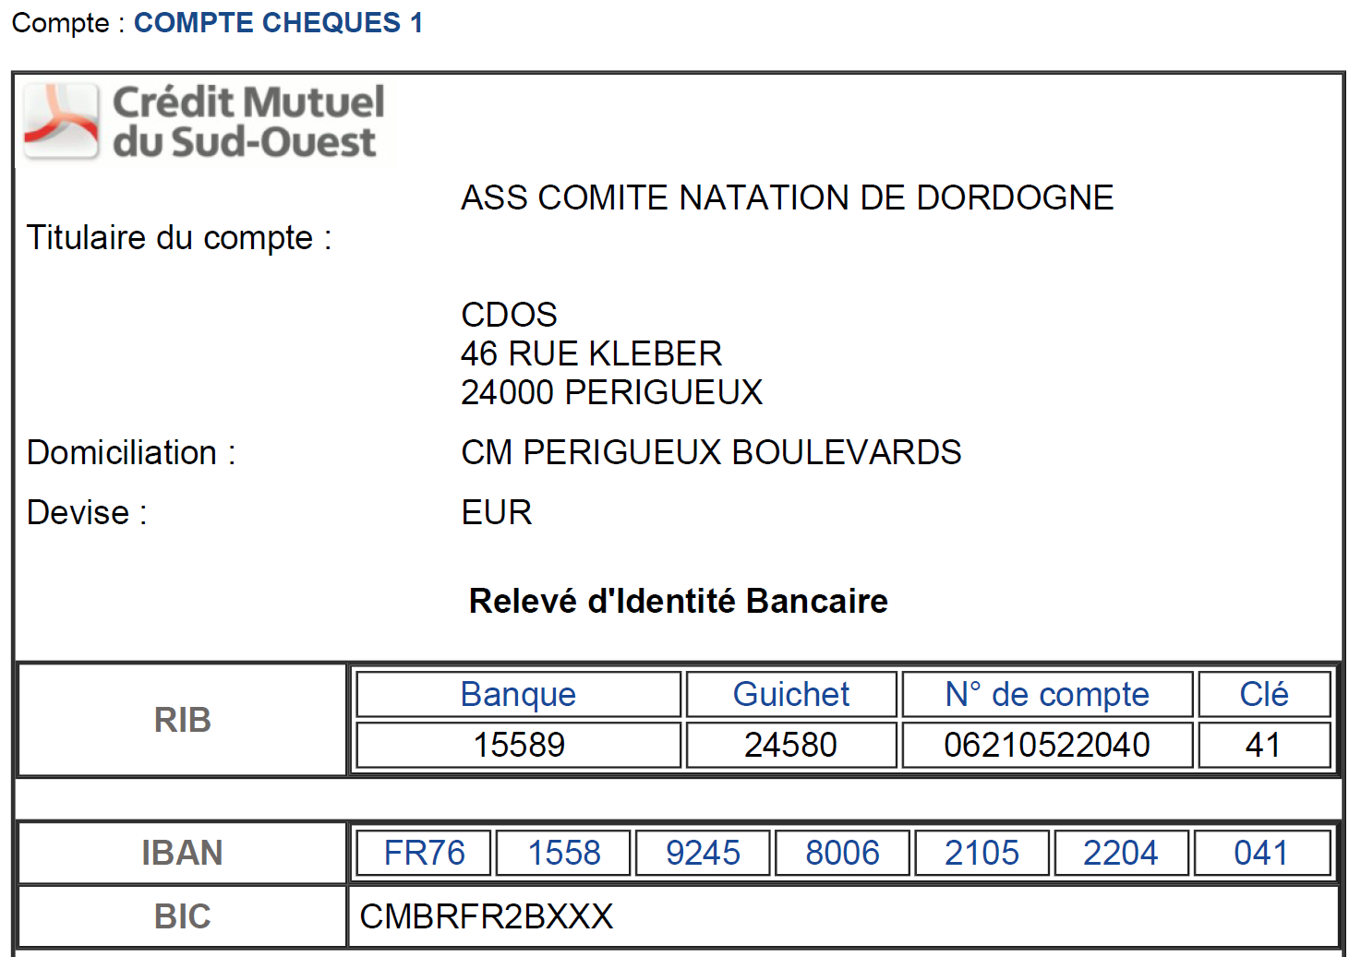
A LIRE AVANT DE REALISER VOS INSCRIPTIONS

Ce fichier est mis à disposition des clubs souhaitant faire des inscriptions de groupe
Seuls les licenciés 2024/2025 et 2025/2026 doivent etre inscrits sur ce fichier
Inscriptions possibles jusqu'au 7 septembre 2025 à 23h (dépassé cette date inscription sur place possible avec majoration ou plate-forme Eau Libre)
Règlement avant le 10 septembre 2025, les factures seront envoyées aux clubs à réception du règlement. RIB ci-dessous

A retourner à l'adresse de messagerie cd24@ffnatationlna.fr

EPREUVES :
9h00: Départ « La Boucle Le Coulobre » (5000 mètres)
11h15: Départ « La Boucle Blanche » (500 mètres) |  |  |  |  |  | CLUB:
12h00: Départ « La Boucle Pourpre » (1 500 mètres)
13h30: Départ « La Boucle Noire » (3 000 mètres)
15h15: Départ « La Boucle Verte » (1000 mètres)
16h30: Départ « La Périgourdine» (Relais 4 x 500 mètres)

MERCI DE TOUT ECRIRE EN LETTRE MAJUSCULE
N° NAGEURS | NOM | PRENOM | SEXE | DATE DE NAISSANCE | N° DE LICENCE 2024/2025 OU 2025/2026 | CLUB | EPREUVES | TARIF
 | 9h00: Départ « La Boucle Le Coulobre » (5000 mètres) |  |  |  |  |  | Total | 35 €
1 |  |  |  |  |  |  | 5000m | 35 €
2
3
4
5
6
7
8
9
10
 | 11h15: Départ « La Boucle Blanche » (500 mètres) |  |  |  |  |  | Total | 11 €
1 |  |  |  |  |  |  | 500m | 11 €
2
3
4
5
6
7
8
9
10
 | 12h00: Départ « La Boucle Pourpre » (1 500 mètres) |  |  |  |  |  | Total | 20 €
1 |  |  |  |  |  |  | 1500m | 20 €
2
3
4
5
6
7
8
9
10
 | 13h30: Départ « La Boucle Noire » (3 000 mètres) |  |  |  |  |  | Total | 25 €
1 |  |  |  |  |  |  | 3000m | 25 €
2
3
4
5
6
7
8
9
10
 | 15h15: Départ « La Boucle Verte » (1000 mètres) |  |  |  |  |  | Total | 16 €
1 |  |  |  |  |  |  | 1000m | 16 €
2
3
4
5
6
7
8
9
10
 | 16h30: Départ « La Périgourdine» (Relais 4 x 500 mètres) |  |  |  |  |  |  | 40 €
N° EQUIPE | RELAYEURS | NOM | PRENOM | SEXE | DATE DE NAISSANCE | N° DE LICENCE | CLUB | TARIF
1 | 1 |  |  |  |  |  |  | 40€
 | 2
 | 3
 | 4
2 | 1
 | 2
 | 3
 | 4
3 | 1
 | 2
 | 3
 | 4
4 | 1
 | 2
 | 3
 | 4
5 | 1
 | 2
 | 3
 | 4

Réglement trophée club
